Лист1
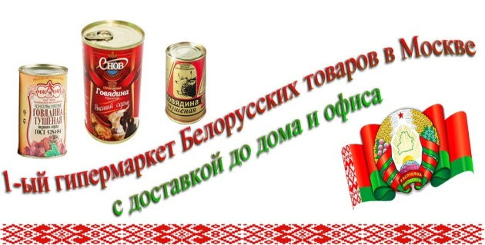
 |  |  |  | 89299165725
 |  |  |  | 89300336800
 |  |  |  | 89299165725@mail.ru
 |  |  |  | sarmat-product.ru

Михаелла | цена | вес | цена за кг | заказ | сумма
Конфеты "Волшебная слива" 4,0кг (Михаэлла) (Беларусь) | 1601.69 |  |  |  | 0
Конфеты "Волшебный абрикос" 4,0кг (Михаэлла) (Беларусь) | 1601.69 |  |  |  | 0
Конфеты "Волшебная вишня" 4,0кг (Михаэлла) (Беларусь) | 1601.69 |  |  |  | 0
Конфеты "Дуэт" со вкусом черн.смородины 4,0кг (Михаэлла) (Беларусь) | 1419.68 |  |  |  | 0
Конфеты "Дуэт" со вкусом малины 4,0кг (Михаэлла) (Беларусь) | 1419.68 |  |  |  | 0
Сладости сахарные"Королевская слива с с фундуком" глазир. 3,0 кг (Михаэлла)(Беларусь) | 2113.7 |  |  |  | 0
Сладости сахарные"Королевский слива с грец.орехом" глазир. 3,0 кг (Михаэлла)(Беларусь) | 2113.7 |  |  |  | 0
Сладости сахарные"Королевский персик с фундуком" в бел.глазури 3,0 кг (Михаэлла)(Беларусь) | 2113.7 |  |  |  | 0
Сладости сахарные"Королевский персик с миндалем" в бел.глазури 3,0 кг (Михаэлла)(Беларусь) | 2113.7 |  |  |  | 0
Сладости сахарные"Королевский абрикос с фундуком" в бел.глазури 3,0 кг (Михаэлла)(Беларусь) | 2113.7 |  |  |  | 0
Сладости сахарные"Королевский абрикос с миндалем" в бел.глазури 3,0 кг (Михаэлла)(Беларусь) | 2113.7 |  |  |  | 0
итого |  |  |  |  | 0

